상품제안서
락앤락 슬림핏스크류텀블러 400ml | 상품코드: S23385

 |  |  |  |  |  |  | 02-713-8555 | www.synergygift.co.kr
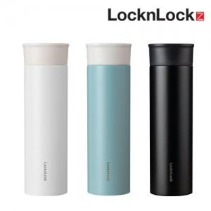

【상세/제작정보】

【인쇄/포장옵션】 | 실크, 레이저 / 포장지포장

【공급단가】 | 수량 | 50~ | 100~ | 500~ | 1,000~ | 3,000~
*VAT별도 | 화이트 | 10,600원 | 10,400원 | 9,700원 | 9,500원 | 9,350원
 | 블랙 | 10,600원 | 10,400원 | 9,700원 | 9,500원 | 9,350원
 | 민트 | 10,600원 | 10,400원 | 9,700원 | 9,500원 | 9,350원

【상품 URL】 | https://www.synergygift.co.kr:443/src/goods_detail.php?gdno=23385

